３
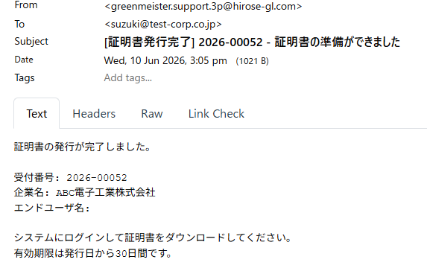

削除

トップ画面リンクを追加
※こちらのメールに返信はできません。不明な点などございましたら、担当者へお問い合わせください

